目標搜尋
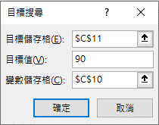
資料/預測/模擬分析/目標搜尋
 | 目標搜尋範例

 | 求解：期末考要考幾分，總成績才能達到90分 |  |  | Y(銷售量)=A*Z(季節因子)*(B+X(廣告量))^0.5
 |  |  |  | 假設： A=52 B=520
 |  | 成績 | 比重 | 求解：在季節因子為1.1的條件下，要多少廣告量才能達到3000的銷售量
 | 第1次月考 | 87 | 20%
 | 第2次月考 | 79 | 20% | 廣告量 | 季節因子 | 銷售量
 | 第3次月考 | 90 | 20% |  | 1.1 | 1304.3606863
廣告量 | 1
季節因子 |  | 1.1
銷售量 |  | 1304.3606863
 | 期末考 | 97 | 40%
 | 總成績 | 90

單變數What-If
資料/預測/模擬分析/運算列表
方法一 |  |  | 方法二 |  |  |  |  |  | 方法三

廣告量 | 季節因子 | 銷售量 | 廣告量 | 2 | 銷售量 | 廣告量 | 600 |  | 廣告量 | 1740.25
600 | 1.00 | 1,740.25 | 600 |  | 1,889.25 | 季節因子 | 1 |  | 600 | 1740.2528552
800 | 1.00 | 1,889.25 | 800 |  |  | 銷售量 | 1740.25 |  | 800 | 1889.253821
1,000 | 1.00 | 2,027.33 | 1,000 |  |  |  |  |  | 1,000 | 2027.3332237
1,200 | 1.00 | 2,156.59 | 1,200 |  |  |  |  |  | 1,200 | 2156.5899007
1,400 | 1.00 | 2,278.53 | 1,400 |  |  |  |  |  | 1,400 | 2278.5258392
1,600 | 1.00 | 2,394.26 | 1,600 |  |  |  |  |  | 1,600 | 2394.2598021
1,800 | 1.00 | 2,504.65 | 1,800 |  |  |  |  |  | 1,800 | 2504.6516724
2,000 | 1.00 | 2,610.38 | 2,000 |  |  |  |  |  | 2,000 | 2610.3792828

列變數
 |  |  | 季節因子不變
欄
變
數

 |  |  |  |  |  |  |  | (2007)假設狀況分析/資料表
 |  |  |  |  |  |  |  | (2013、16)資料/資料工具/模擬分析/運算列表

線性規劃模式
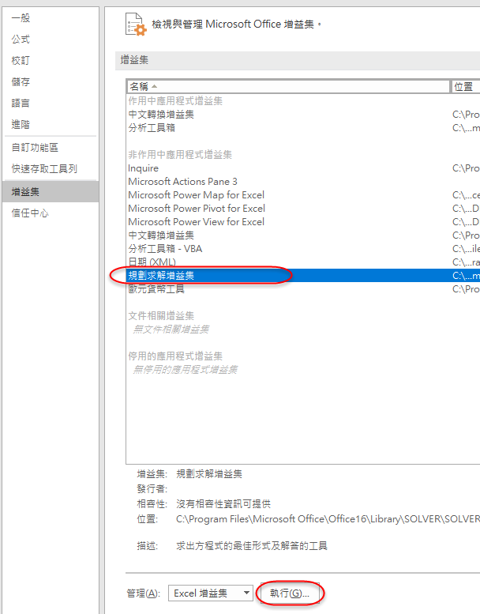
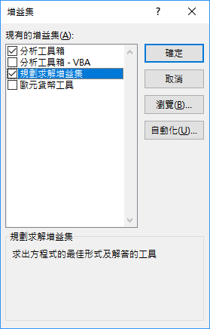
部門 | 產品A | 產品B | 可用時間 |  | 規劃求解的特點 | 本例
製造 | 4 | 2 | 80 |  | 具有明確的目的 | 求最大利潤
裝配 | 2 | 4 | 100 |  | 具有多種方案 | 可生產A或B
利潤 | 10 | 8 |  |  | 有限資源 | 可用時間 80、100
應生產量 | 1 | 1 | 產量不得為小數，大能小於0

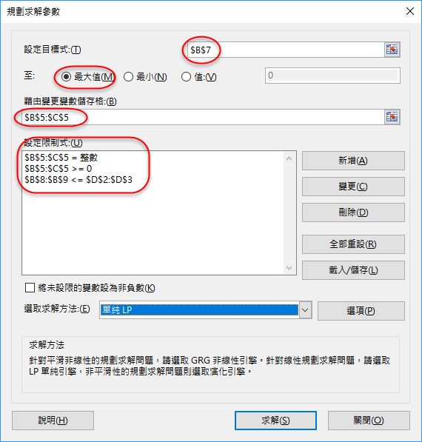
總利潤 | 18 | → | =B5*B4+C5*C4
製造耗時 | 6 | → | =B5*B2+C5*C2 | 不得大於可用時間
裝配耗時 | 6 | → | =B5*B3+C5*C3

